ガベージコレクターの調査結果
ガベージコレクションの学習
・ガベージコレクションとは？
 | ガベージコレクション（以下、GC）は使用しているメモリが一杯になってしまうことを防ぐ仕組みである。
 | メモリが一杯になると次のオブジェクトが使用できずプログラムの実行が出来ない。
 | それを防ぐためGCが存在する。JavaやRubyなどの高レベルの言語では標準機能で備わっていることが多い。
 | C言語などではいちいちメモリの確保や開放を行う必要がある。
 | Javaではヒープ領域と言われるJavaが使用できるメモリ領域がある。
 | ヒープ領域が少なくなると、GCは使用されていないオブジェクトを判別し、
 | メモリ上から消去して空き領域を増加させる処理を行っている。
 | ヒープ領域には「New領域」と「Old領域」と「Permanent領域」がある。

New(Young)
Old(Tenured)
Permanent

 | 「New領域」（「Young領域」とも言う）には生成された後すぐに廃棄されるオブジェクトが入り
 | 「Old領域」（「Tenured領域」とも言う）は「New領域」で廃棄されずに残存し続けたオブジェクトが入る。
 | 「Permanent領域」は、Javaのクラス、メソッドや定数などの永続的に参照される静的オブジェクトが入る。
 | Javaにおいては大きく分けて2種類のGCがある。一つは「Scavenge GC」でありもう一つは「Full GC」である。

・「Scavenge GC」
 | Scavenge GCとはヒープ領域のうちNew領域のみを対象としたGCであり、比較的短時間に終了する。
 | New領域の中にも「Eden」「From」「To」の三つの領域がある
 | （「From」「To」の代わりに「Survivor0」「Survivor1」と呼ばれることもある）。

Eden
From
To

 | インスタンス化されたオブジェクトはまずEden領域に入る。
 | Eden領域が満杯になってしまったらScavenge GCが発生して
 | 元々Eden領域に入っていたオブジェクトはTo領域に入る。
 | 再びEden領域が満杯になってしまったらScavenge GCが発生し、
 | To領域に入っていたオブジェクトはFrom領域に入る。
 | Scavenge GCごとにオブジェクトは移動し、
 | To領域とFrom領域の間を何度も行き来しているオブジェクトはOld領域に移動する。

・「Full GC」
 | Full GCとは、「Old領域」と「Permanent領域」まで対象としたGCである。
 | Scavenge GCよりも発生頻度は少ないもののGCを行う時間が長い。

・HotSpotJVM
 | HotSpotJVM（javaプログラムを実行する際に使われる仮想マシン）の
 | 使用時に使われるGCの区分として主に四つのGCがある。
 | 「シリアルコレクター」「パラレルコレクター」「CMS」「G1GC」である。

 | 種類 | 処理 | 処理 | 処理 | 処理
 | シリアル |  | GC処理
 | パラレル |  | GC処理GC処理
 | CMS |  | GC処理 通常処理 |  | GC処理GC処理
 | G1GC | 後述

・「シリアルコレクター」
 | シリアルコレクターは単一のスレッドでGC処理を実行する。シングルコアの環境ではデフォルトとなっている。

・「パラレルコレクター」
 | パラレルコレクターは複数のスレッドでGC処理を実行する。マルチコアの環境でデフォルトとなっている。

・「CMS（コンカレント マーク スイープGC）」
 | CMSはアプリケーションに使用するスレッドとGCにつかうスレッドを同時に動作させることで
 | アプリケーションの停止時間を減らすものである。
 | ただし、GC自体に掛かる時間が増える上にアプリケーションを完全に停止させないことは出来ない。

・「G1GC」
 | ヒープをリージョンと呼ばれる小さい領域に分割して使用している。
 | CMSよりもアプリケーションの停止時間を減らすために新たに加えられたGCである。
 | 大容量のメモリを搭載するマルチプロセッサマシンで使用することを前提としている。
 | Java7で正式にサポートが開始された。Java9ではGCが行われる際はG1GC方式がデフォルトになる予定である。
 | オラクルはCMSあるいはパラレルコレクターを使用しているアプリケーションで
 | 次の条件のうち一つでも条件に当てはまればG1GCに切り替えることを推奨している。
 | ① Javaヒープの50%超がライブデータで占められている。
 | ② オブジェクトの割り当て率または昇格率が大きく変化する。
 | ③ GCまたは圧縮によるアプリケーションの停止の長さが望ましくない（0.5秒～1秒を超える）。

・Full GCの対策
 | GCが行われている間は並行してアプリケーションの処理をするGCを除きアプリケーションは停止してしまう。
 | このことを「Stop the World」という。特にFull GCはヒープ全体の領域を対象に処理しているため
 | ヒープの大きさに伴って「Stop the World」の時間が長くなってしまう。
 | アプリケーションによっては、数十秒停止してしまうのは避けなくてはならないものもある。
 | そんな場合にStop the Worldを出来るだけ発生させないようにするポイントがある。
 | 一つは、オブジェクトを出来るだけ使いまわさないことである。
 | オブジェクトの寿命が長くなるとOld領域に割り当てられてしまう可能性が高まり、Old領域が増えることになる。
 | 二つ目は、新しいオブジェクトを大量に使用する場合はNew領域を大きめに取ることである。
 | New領域に入りきらなかったオブジェクトはOld領域に割り当てられてしまう。
 | あらかじめNew領域を大きめに取ることでOld領域にオブジェクトが割り当てられてしまうことを
 | ある程度防ぐことが出来る。

・新しいJavaを使うときの注意点
 | Java8では「Permanent領域」が削除されその代わりに「MetaSpace領域」が追加された。
 | 「MetaSpace領域」はクラスとメソッドのみ入る。「MetaSpace領域」はヒープの範囲外となっている。
 | Java9からはGCのデフォルトの形式がG1GCになる予定である。

GCオプションエビデンス
GCオプションのエビデンス
 | EclipseでのGCオプションの付け方について検討する。
 | オプションを有効にするにはeclipse.iniにオプションを入力するか、プログラム実行時にVM引数にオプションを入力する方法がある。
 | 今回は後者の方法を選択した。
 | 追加したオプションは以下の通りである。

 | 追加したオプション | 効果
 | -verbose:gc | GCログの有効化。
 | -Xloggc | 出力したGCログを指定したファイルに出力する。
 | -XX:+PrintGCDetails | GCログの詳細表示。

 | 図１ 実行構成の画面
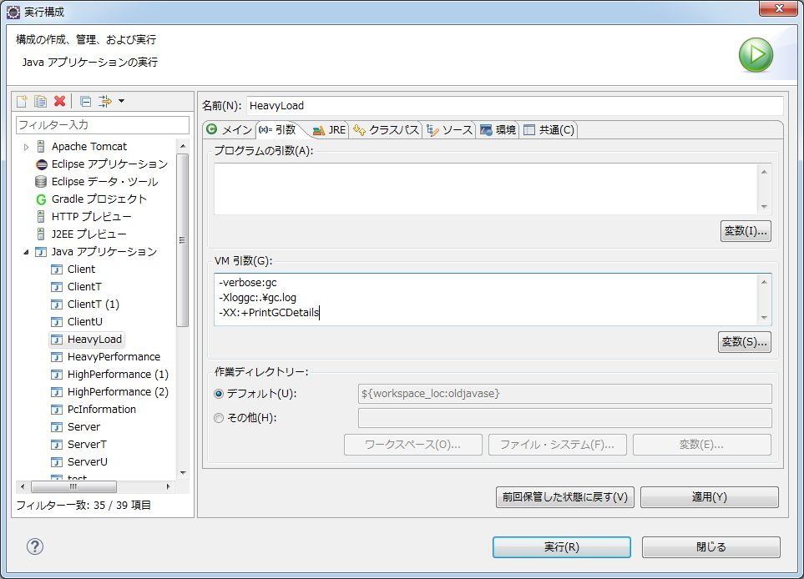

オプションを追加

 | 実行ボタンを押下後、処理が完了する前にプログラムを停止した。
 | 図２ GCのログ
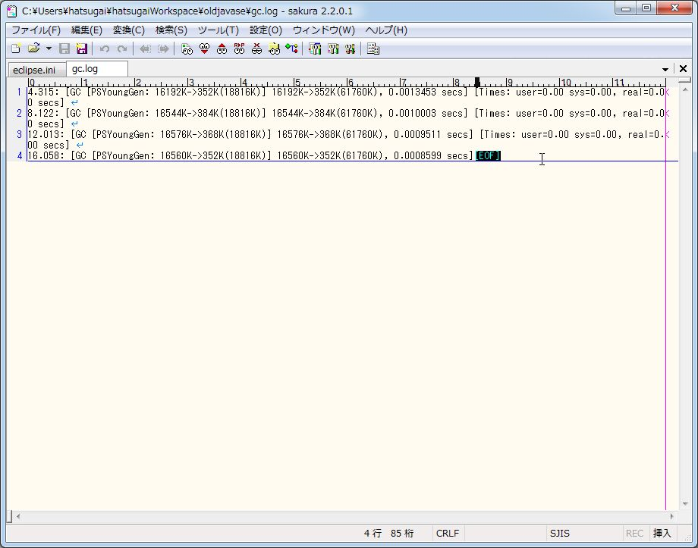

 | 以上のように、EclipseにおいてGCのオプションを追加する方法を検証した。

FullGCエビデンス
FullGCを使うプログラムのエビデンス
 | 重い処理を実行させてFullGCを使うようにする。FullGCはJavaが使うメモリのOｌｄ領域とParmanent領域の空きが少なくなると働くようになっている。
領域が満杯！

New(Young)
Old(Tenured)
Permanent

 | デフォルトの状態ではFullGCが行われるようになるまで時間が掛かってしまうのでオプションの変更によってプログラムが使用できるメモリの領域を少なくする。
 | そうすることでNew領域・Oｌｄ領域共に空きを無くしFullGCを促す。
 | HotSpotJVMでは「シリアル方式」「パラレル方式」「CMS方式」「G1GC方式」の四つのGCが存在する。
 | これら四つのパフォーマンスを調査し、FullGCが働くかどうか検討する。

 | 指定したオプション
 |  | -verbose:gc→GCログの有効化Xloggcを使用しないとstdoutへ出力される。
 |  | -Xloggc:.\gc.log→出力したGCログを指定したファイルに出力する。verbose:gcとあわせて使用する。
 |  | -XX:+PrintGCDetails→GCログの詳細表示。Verbose:gcとあわせて使用。
 |  | -XX:+PrintGCDateStamps→日付と時間が追加される。verbose:gcとあわせて使用する。
 |  | -XX:+PrintClassHistogram→Heap領域に格納されているオブジェクトの統計情報を出力する。
 |  | -XX:+PrintTenuringDistribution→Old領域のオブジェクト割り当てと世代数を出力する。
 |  | -Xmx8M→ヒープ領域の最大値を指定する（この場合は8MB）。
 | これらに加えて各GCに対応したオプションを付け加える。
 |  | シリアル→-XX:+UseSerialGC
 |  | パラレル→-XX:+UseParallelGC
 |  | CMS→-XX:+UseConcMarkSweepGC
 |  | G1GC→-XX:+UseG1GC

 | 以下の表はそれぞれの方式でGCを含むすべての処理に掛かった時間をまとめている。

 |  | 方式 | 処理時間（秒）
 |  | シリアル | 32
 |  | パラレル | 50
 |  | CMS | 35
 |  | G1GC | 47

＜シリアル方式＞
 | 図1
 |  | 重い処理を行うプログラム「HeavyLord」の実行構成画面。VM引数にオプションを入れるとオプションが有効になる。
 |  | GCはシリアル方式を選択。
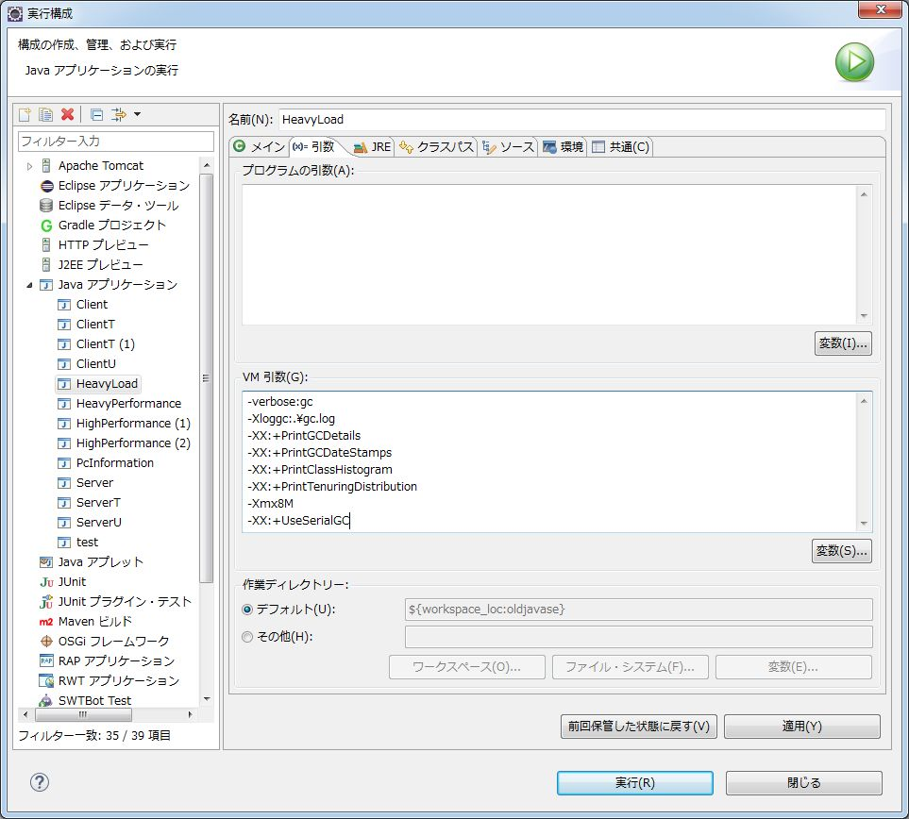

オプション追加（以降の実行構成画面では省略）

シリアル方式を選択

 | オプションにてGCをシリアル方式で行うよう指定。実行ボタンを押下した。

 | 図2
 |  | 実行結果画面
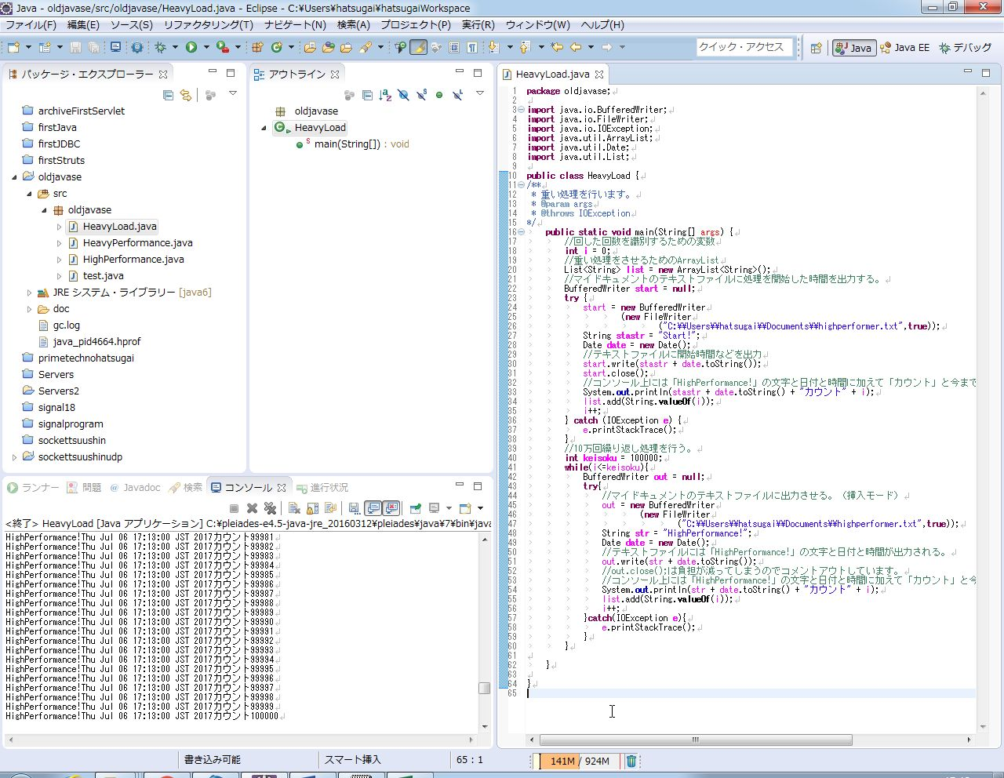

11万回あたりでOutOfMemoryのエラーが発生してしまった。

10万回繰り返し処理を行った。

 | 図3
 |  | GCのログ
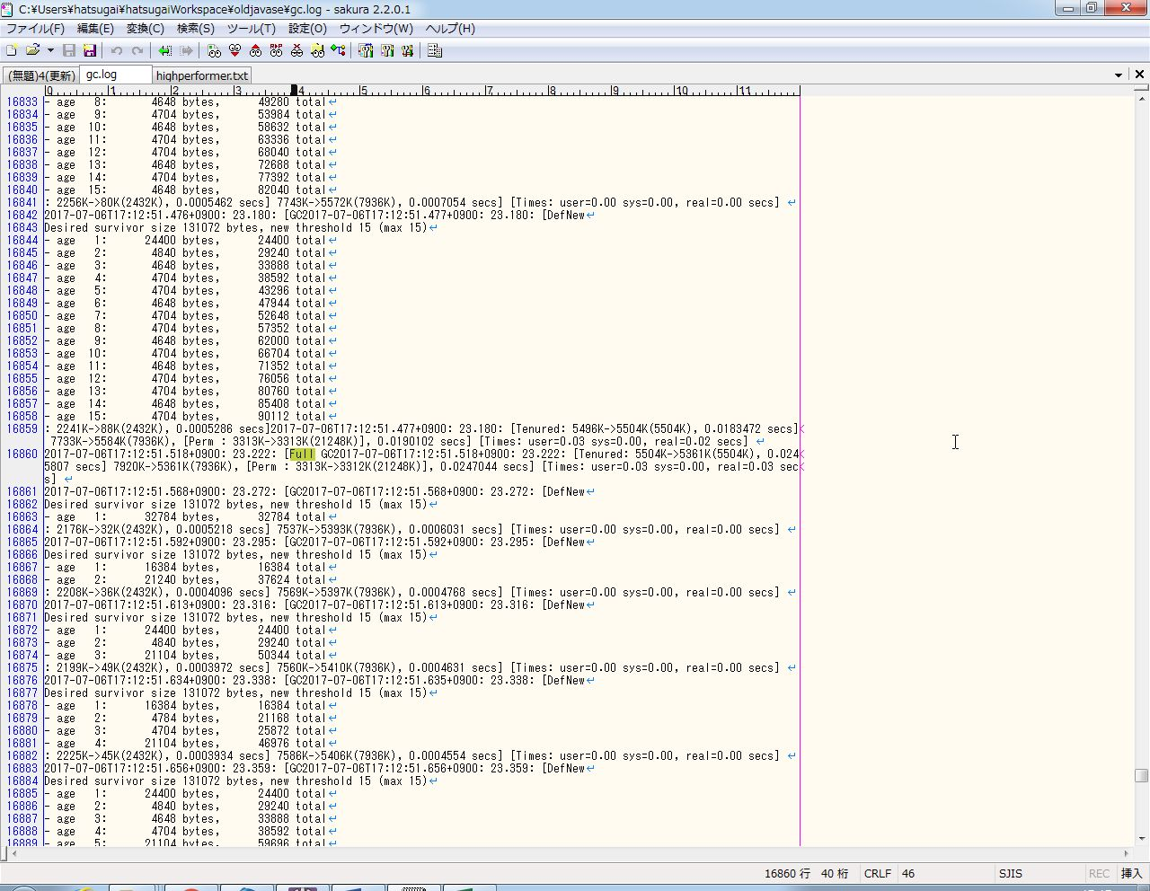

FullGCが行われていることが確認できる。

 | 図4
 |  | 出力したテキスト

実行時の時間が出力されている。

 | 図3にて、シリアルGCでFullGCの動作を確認できた。また、図2・4により動作に掛かった時間は17:12:28～17:13:00の32秒であることが分かった。

＜パラレル方式＞
 | 図5
 |  | パラレルGC方式での実行構成画面。
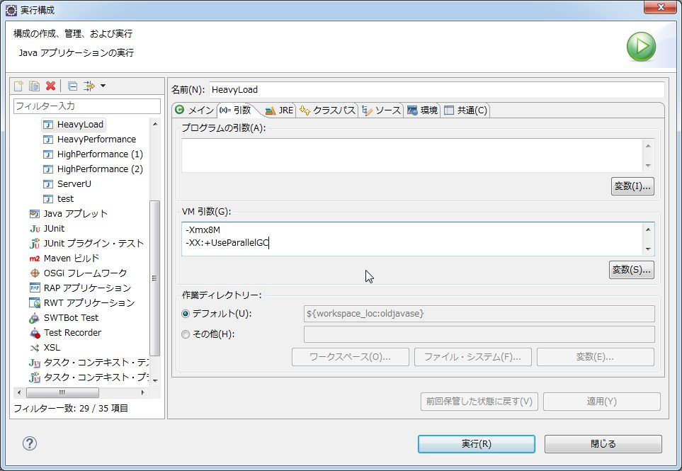

オプションでパラレル方式を指定

 | オプションにてGCをパラレル方式で行うよう指定。実行ボタンを押下した。

 | 図6
 |  | 実行結果画面
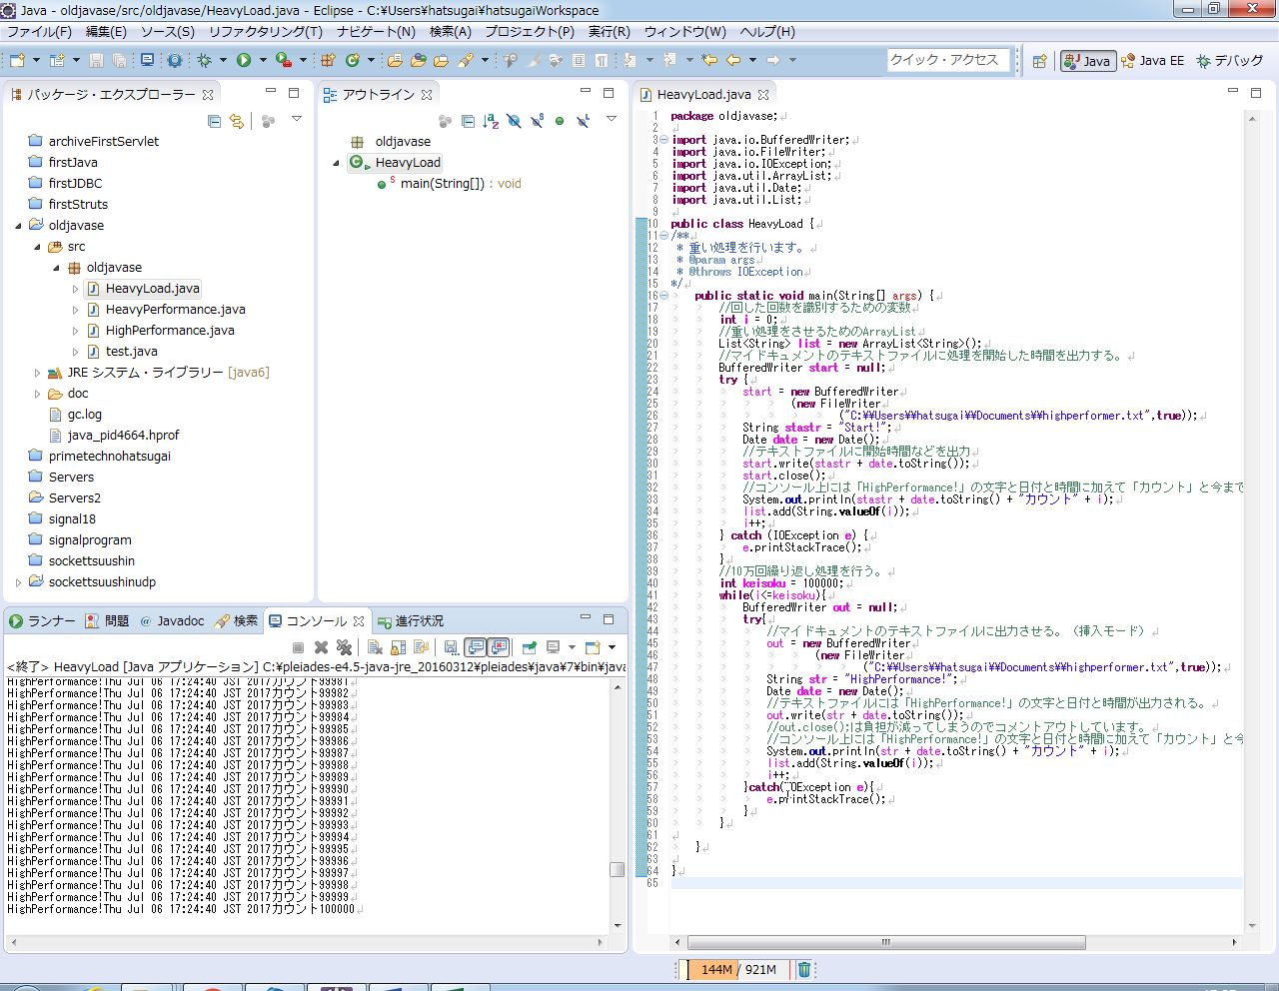

10万回繰り返し処理を行った。

 | 図7
 |  | GCのログ
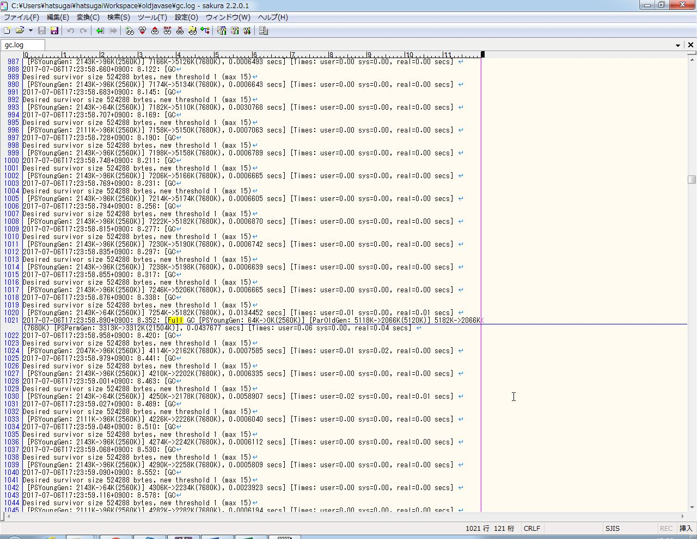

FullGCが行われていることが確認できる。

 | 図8
 |  | 出力したテキスト

実行時の時間が出力されている。

 | 図7にて、パラレルGCでFullGCの動作を確認できた。また、図6・8により動作に掛かった時間は17:23:50～17:24:40の50秒であることが分かった。

＜CMS方式＞
 | 図9
 |  | CMS方式の実行構成画面。
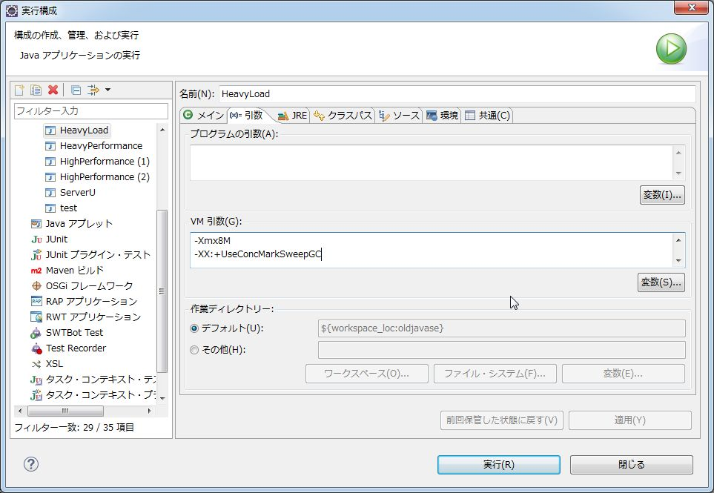

オプションでCMS方式を指定

 | オプションにてGCをCMS方式で行うよう指定。実行ボタンを押下した。

 | 図10
 |  | 実行結果画面
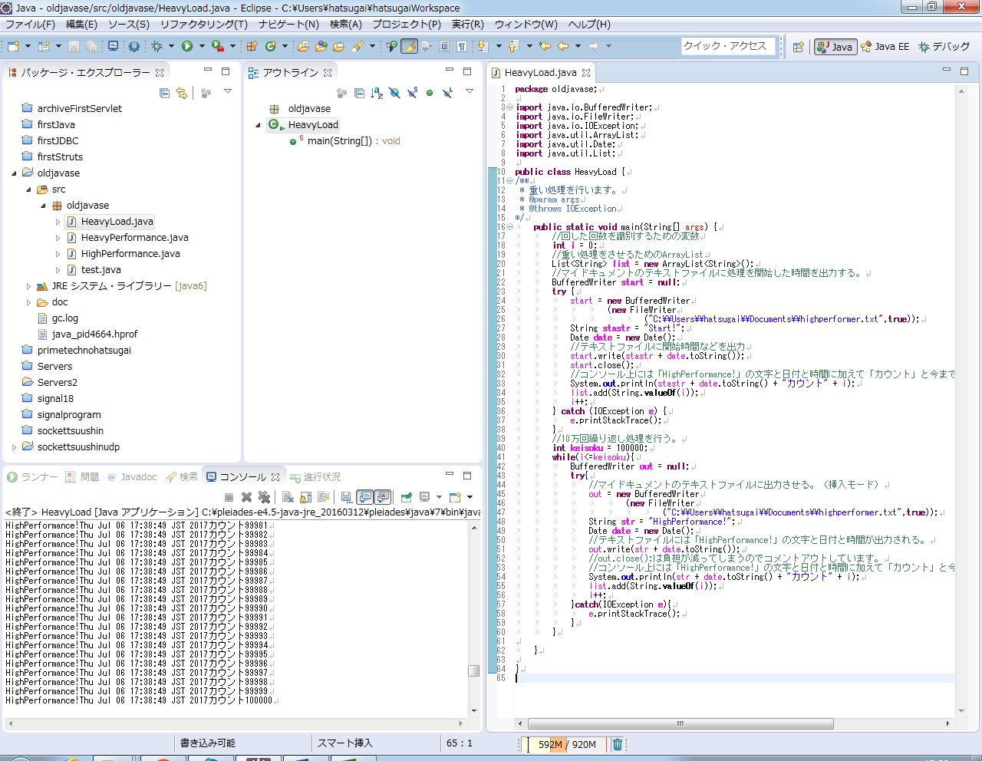

10万回繰り返し処理を行った。

 | 図11
 |  | GCのログ
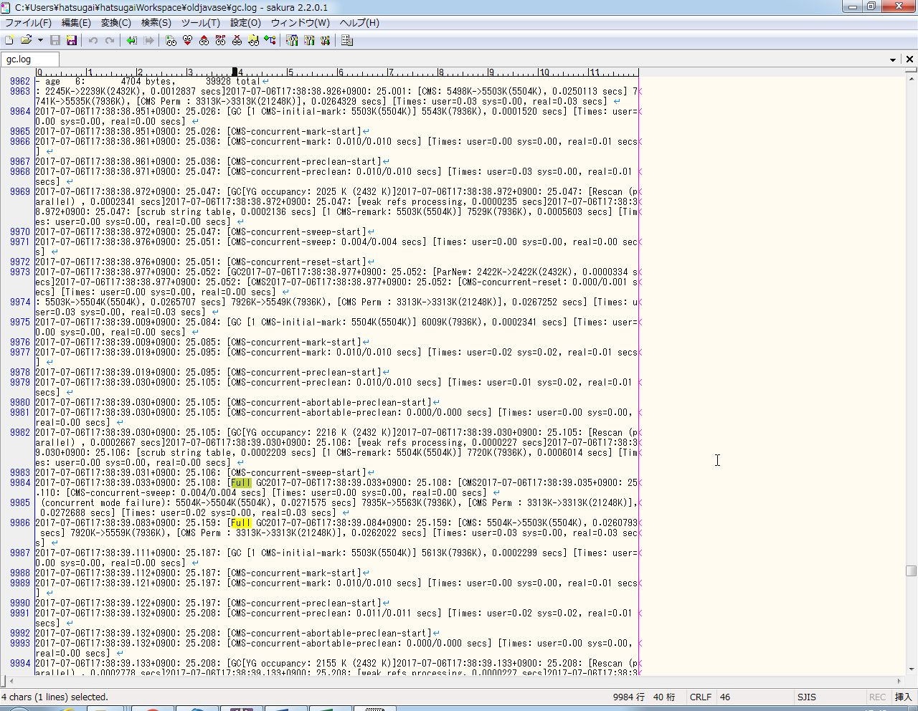

FullGCが行われていることが確認できる。

 | 図12
 |  | 出力したテキスト

実行時の時間が出力されている。

 | 図11にて、CMS方式のGCでFullGCの動作を確認できた。また、図10・12により動作に掛かった時間は17:38:14～17:38:49の35秒であることが分かった。

＜G1GC方式＞
 | 図13
 |  | G1GC方式の実行構成画面
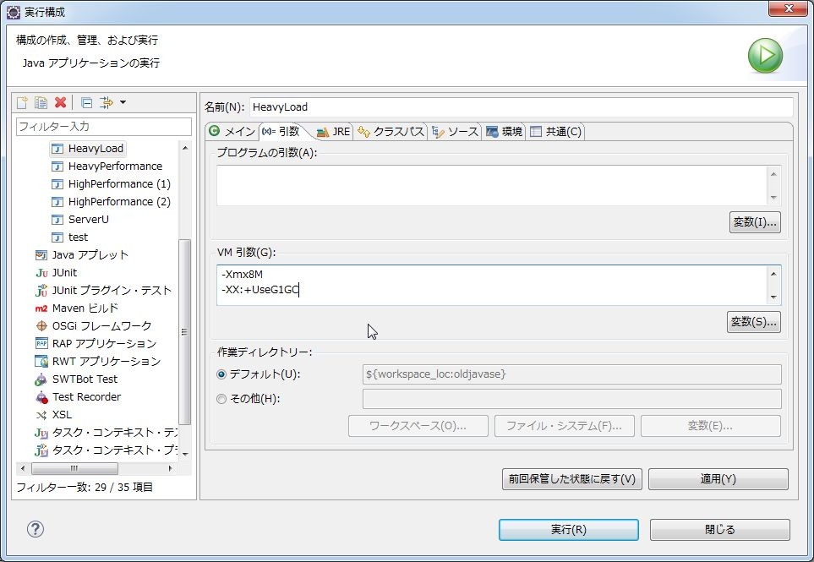

オプションでG1GC方式を指定

 | オプションにてGCをG1GC方式で行うよう指定。実行ボタンを押下した。

 | 図14
 |  | 実行結果画面
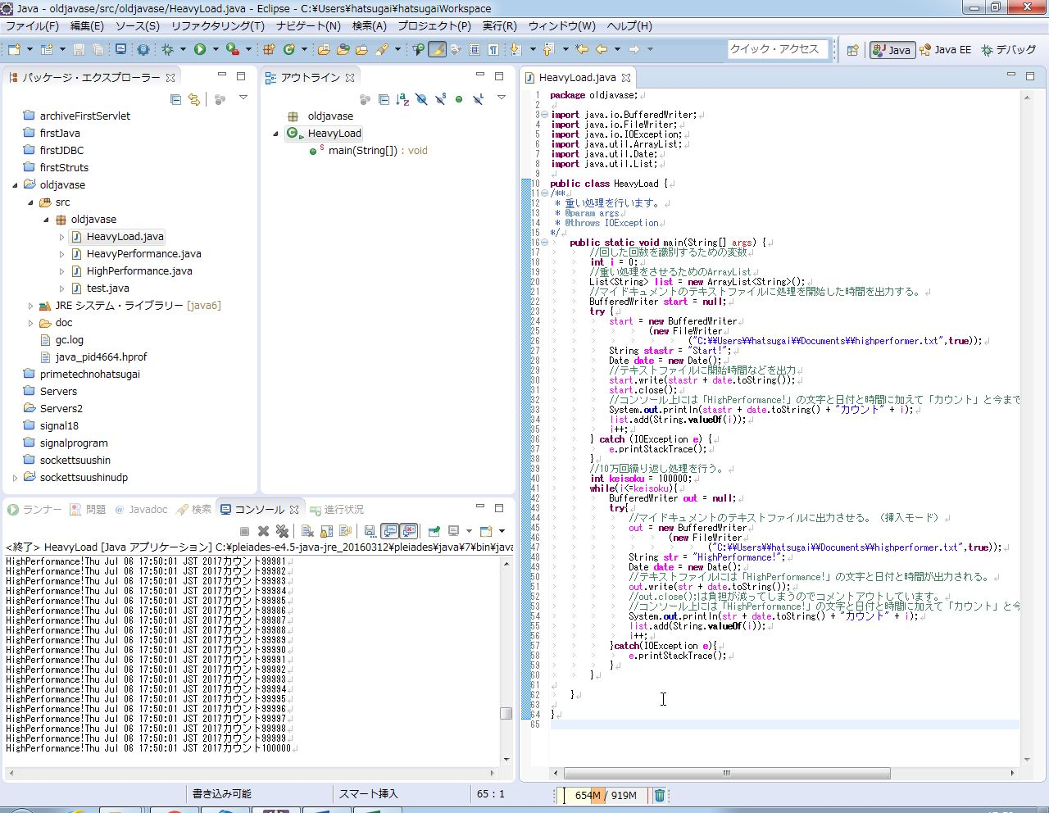

10万回繰り返し処理を行った。

 | 図15
 |  | GCのログ
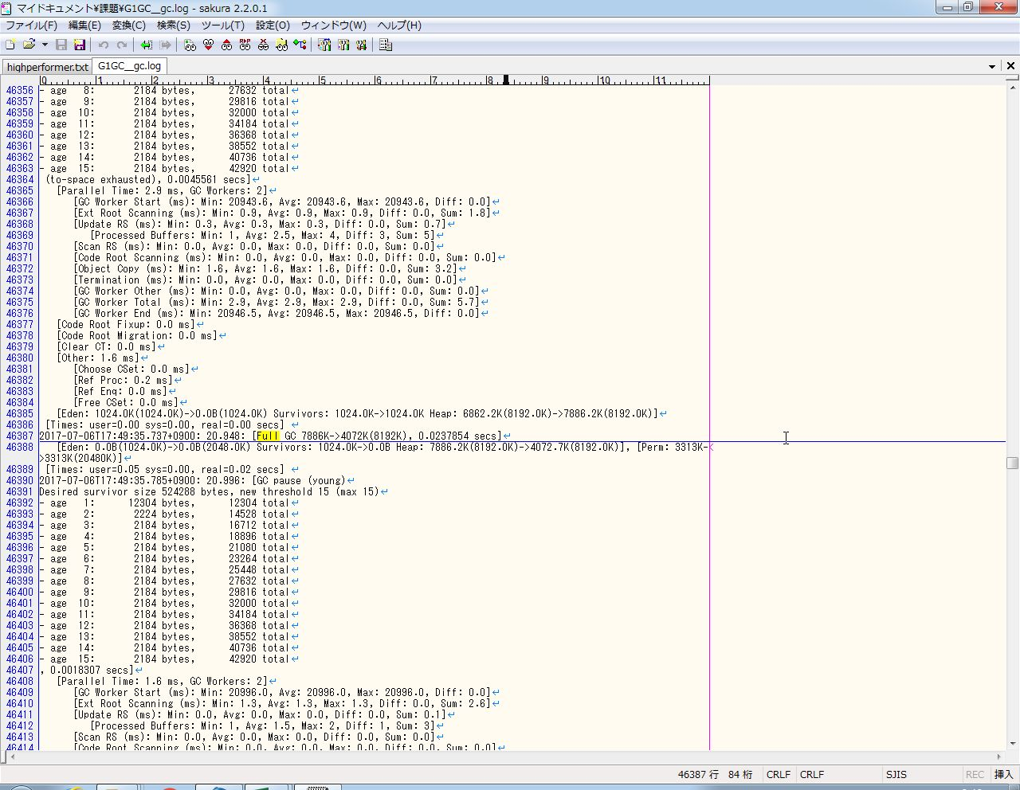

FullGCが行われていることが確認できる。

 | 図16
 |  | 出力したテキスト

 | 図15にて、G1GC方式のGCでFullGCの動作を確認できた。また、図14・16により動作に掛かった時間は17:4914:～17:50:01の47秒であることが分かった。

 | 以上、四つの方式でGC処理を行いその挙動が確認できた。

プログラムソース
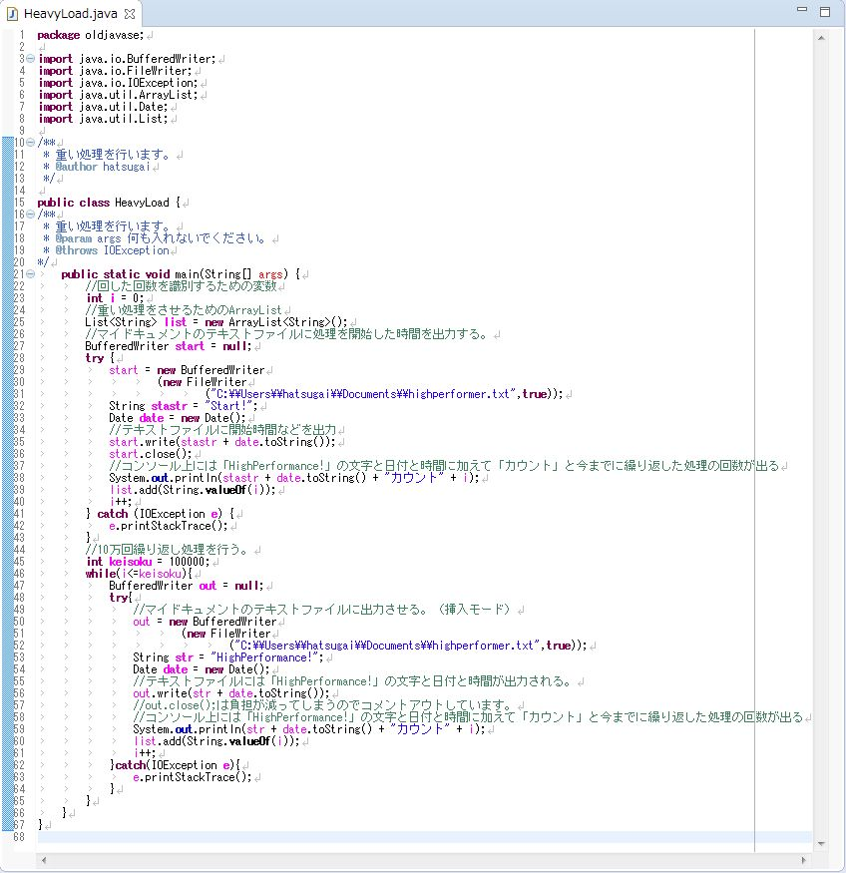
プログラムソース
HeavyLoad.java

